电价
Time | Electricity Price (元/kWh) | Electricity Price ($/kWh) |  | 5:30-7:00 | 0.5608 | 0-5:30 | 0.2928 | 每隔半小时 | 1 | 0.2928
5:30-7:00 | 0.5608 | 0.088 |  | 7:00-8:00 | 0.80199 | 5:30-7:00 | 0.5608 |  | 2 | 0.2928
7:00-8:00 | 0.80199 | 0.125 |  | 8:00-9:00 | 0.5608 | 7:00-8:00 | 0.80199 |  | 3 | 0.2928
8:00-9:00 | 0.5608 | 0.088 |  | 9:00-11:30 | 0.80199 | 8:00-9:00 | 0.5608 |  | 4 | 0.2928
9:00-11:30 | 0.80199 | 0.125 |  | 11:30-12:00 | 0.5608 | 9:00-11:30 | 0.80199 |  | 5 | 0.2928
11:30-12:00 | 0.5608 | 0.088 |  | 12:00-14:00 | 0.2928 | 11:30-12:00 | 0.5608 |  | 6 | 0.2928
12:00-14:00 | 0.2928 | 0.046 |  | 14:00-15:30 | 0.5608 | 12:00-14:00 | 0.2928 |  | 7 | 0.2928
14:00-15:30 | 0.5608 | 0.088 |  | 15:30-20:00 | 0.80199 | 14:00-15:30 | 0.5608 |  | 8 | 0.2928
15:30-20:00 | 0.80199 | 0.125 |  | 20:00-23:30 | 0.5608 | 15:30-20:00 | 0.80199 |  | 9 | 0.2928
20:00-23:30 | 0.5608 | 0.088 |  | 23:30-5:30 | 0.2928 | 20:00-23:30 | 0.5608 |  | 10 | 0.2928
23:30-5:30 | 0.2928 | 0.046 |  |  |  | 23:30-24:00 | 0.2928 |  | 11 | 0.2928
黑龙江峰谷时段的划分参考：https://drc.hlj.gov.cn/drc/c111446/202410/c00_31776227.shtml |  |  |  |  |  |  |  |  | 12 | 0.5608
 |  |  |  |  |  |  |  |  | 13 | 0.5608
 |  |  |  |  |  |  |  |  | 14 | 0.5608
 |  |  |  |  |  |  |  |  | 15 | 0.80199
 |  |  |  |  |  |  |  |  | 16 | 0.80199
 |  |  |  |  |  |  |  |  | 17 | 0.5608
https://www.drbt.gov.cn/duerbote/yzdrbtp/202308/309547/files/2%E3%80%81%E5%9B%BD%E7%BD%91%E9%BB%91%E9%BE%99%E6%B1%9F%E7%9C%81%E7%94%B5%E5%8A%9B%E6%9C%89%E9%99%90%E5%85%AC%E5%8F%B8%E5%B7%A5%E5%95%86%E4%B8%9A%E4%BB%A3%E7%90%86%E8%B4%AD%E7%94%B5%E7%94%B5%E4%BB%B7%E8%A1%A8.pdf |  |  | https://ele.aiit.org.cn/static/elefile/99308281706007471872401734071331.pdf |  |  |  |  |  | 18 | 0.5608
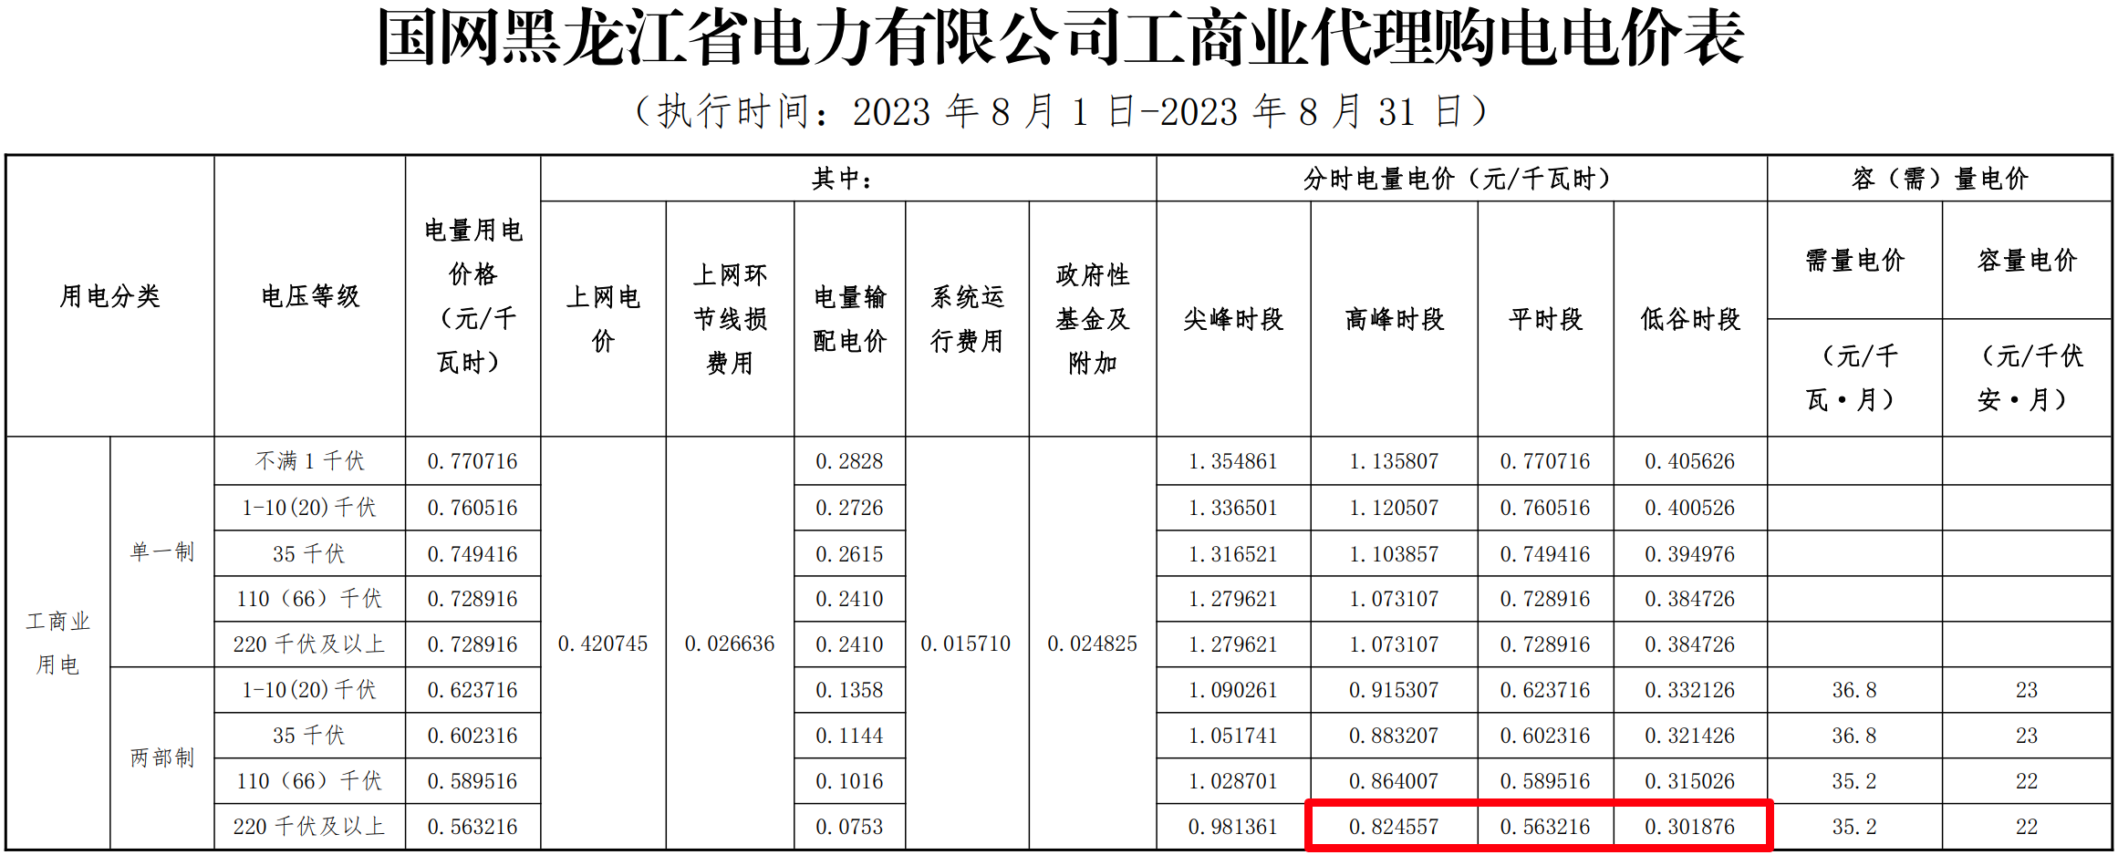
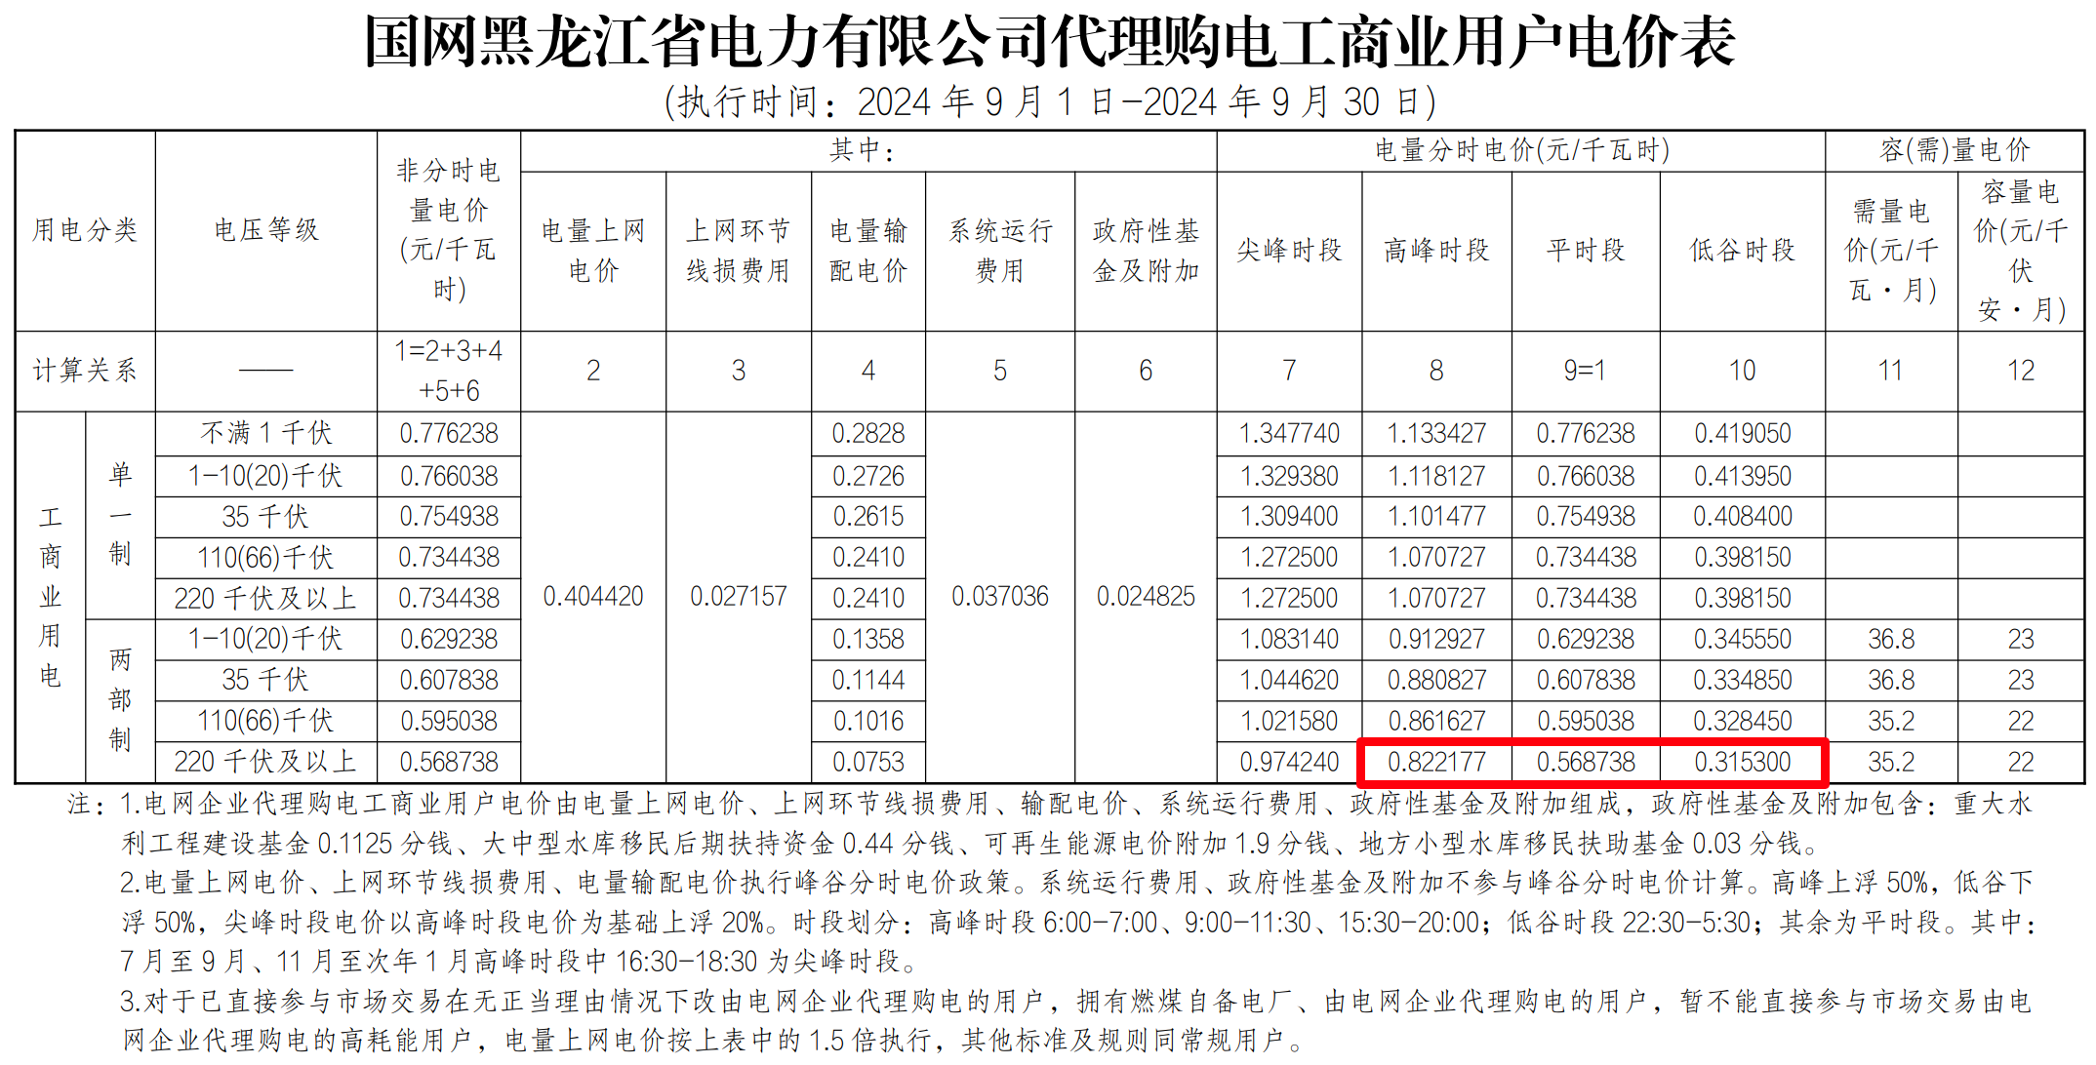
 |  |  |  |  |  |  |  |  | 19 | 0.80199
 |  |  |  |  |  |  |  |  | 20 | 0.80199
 |  |  |  |  |  |  |  |  | 21 | 0.80199
 |  |  |  |  |  |  |  |  | 22 | 0.80199
 |  |  |  |  |  |  |  |  | 23 | 0.80199
 |  |  |  |  |  |  |  |  | 24 | 0.5608
 |  |  |  |  |  |  |  |  | 25 | 0.2928
 |  |  |  |  |  |  |  |  | 26 | 0.2928
 |  |  |  |  |  |  |  |  | 27 | 0.2928
 |  |  |  |  |  |  |  |  | 28 | 0.2928
 |  |  |  |  |  |  |  |  | 29 | 0.5608
 |  |  |  |  |  |  |  |  | 30 | 0.5608
 |  |  |  |  |  |  |  |  | 31 | 0.5608
 |  |  |  |  |  |  |  |  | 32 | 0.80199
 |  |  |  |  |  |  |  |  | 33 | 0.80199
 |  |  |  |  |  |  |  |  | 34 | 0.80199
 |  |  |  |  |  |  |  |  | 35 | 0.80199
 |  |  |  |  |  |  |  |  | 36 | 0.80199
 |  |  |  |  |  |  |  |  | 37 | 0.80199
 |  |  |  |  |  |  |  |  | 38 | 0.80199
 |  |  |  |  |  |  |  |  | 39 | 0.80199
 |  |  |  |  |  |  |  |  | 40 | 0.80199
 |  |  |  |  |  |  |  |  | 41 | 0.5608
 |  |  |  |  |  |  |  |  | 42 | 0.5608
 |  |  |  |  |  |  |  |  | 43 | 0.5608
 |  |  |  |  |  |  |  |  | 44 | 0.5608
 |  |  |  |  |  |  |  |  | 45 | 0.5608
 |  |  |  |  |  |  |  |  | 46 | 0.5608
 |  |  |  |  |  |  |  |  | 47 | 0.5608
 |  |  |  |  |  |  |  |  | 48 | 0.2928

经济参数
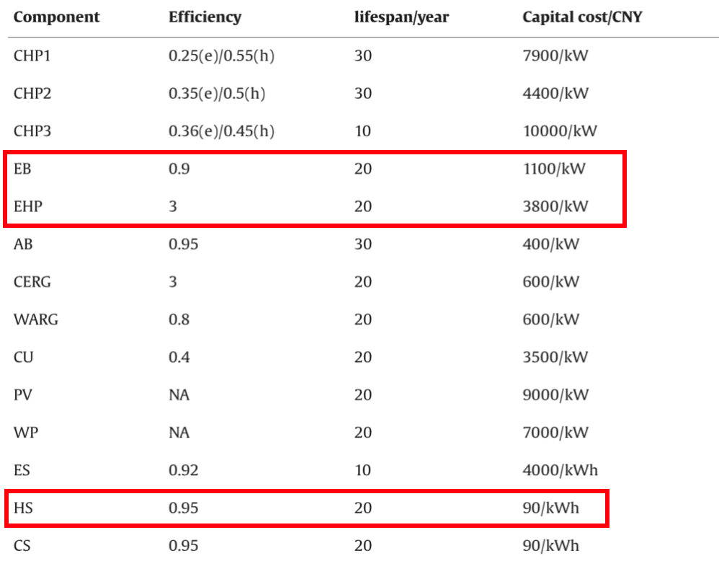
Technology | priceinv | priceOM,fid | priceOM,var | 折旧年限 | Technology | priceinv | priceOM,fid | priceOM,var | Technology | priceinv | priceOM,fid | priceOM,var
 | (106RMB/MW)相当于元/W | (103RMB/MW/year) | (RMB/(MW·h)) | year |  | ($/MW) | ($/MW/year) | ($/(MW·h)) |  | (105$/MW) | (103$/MW/year) | ($/(MW·h))
GT | 2.97 | 36.8 | 14.49 | 30 | GT | 412500 | 5111.1111111 | 2.0125 | GT | 4.125 | 5.111 | 2.013
PV | 4.8312 | 27.36 | 0 | 20 | PV | 671000 | 3800 | 0 | PV | 6.710 | 3.800 | 0.000
WT | 7.0992 | 165.66 | 0 | 20 | WT | 986000 | 23008.537279 | 0 | WT | 9.860 | 23.009 | 0.000
EB电锅炉 | 1.1 | 13.76 | 0 | 20 | EB | 152777.77778 | 1911.1111111 | 0 | EB | 1.528 | 1.911 | 0.000
NGB燃气锅炉 | 1.5 | 10 | 12 | 20 | NGB | 208333.33333 | 1388.8888889 | 1.875 | NGB | 2.083 | 1.389 | 1.875
EHP电热泵 | 3.8 | 17.66 | 0 | 20 | EHP | 527777.77778 | 2452.7777778 | 0 | EHP | 5.278 | 2.453 | 0.000
GAHP燃气吸收式热泵 | 4.5 | 20 | 15 | 20 | GAHP | 625000 | 2777.7777778 | 2.34375 | GAHP | 6.250 | 2.778 | 2.344
BESS | 5.4432 | 230.4 | 0 | 15 | BESS | 756000 | 32000 | 0 | BESS | 7.560 | 32.000 | 0.000
TESS | 0.36 | 0.12 | 0 | 20 | TESS | 50000 | 16.666666667 | 0 | TESS | 0.500 | 0.017 | 0.000

 | 90元/kWh | 360元/kW |  |  |  | 189*4*1000=756000 | 8*4*1000=32000

 | 燃机成本来源：【2024】Enhancing accuracy of flexibility characterization in integrated energy system design: A variable temporal resolution optimization method
 | https://www.sciencedirect.com/science/article/pii/S0360544223031985

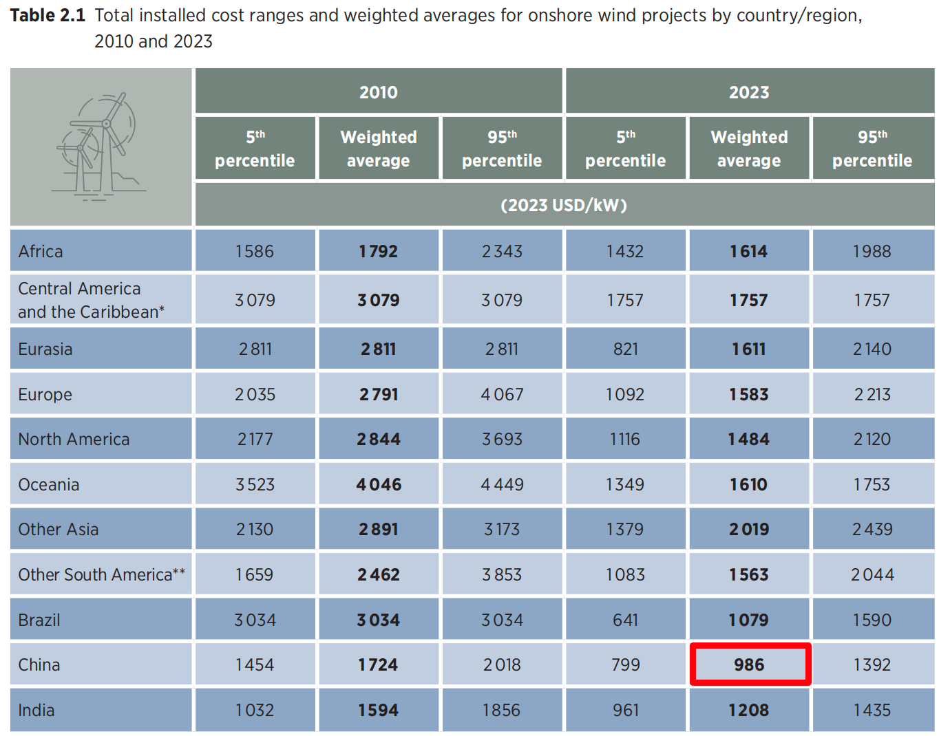
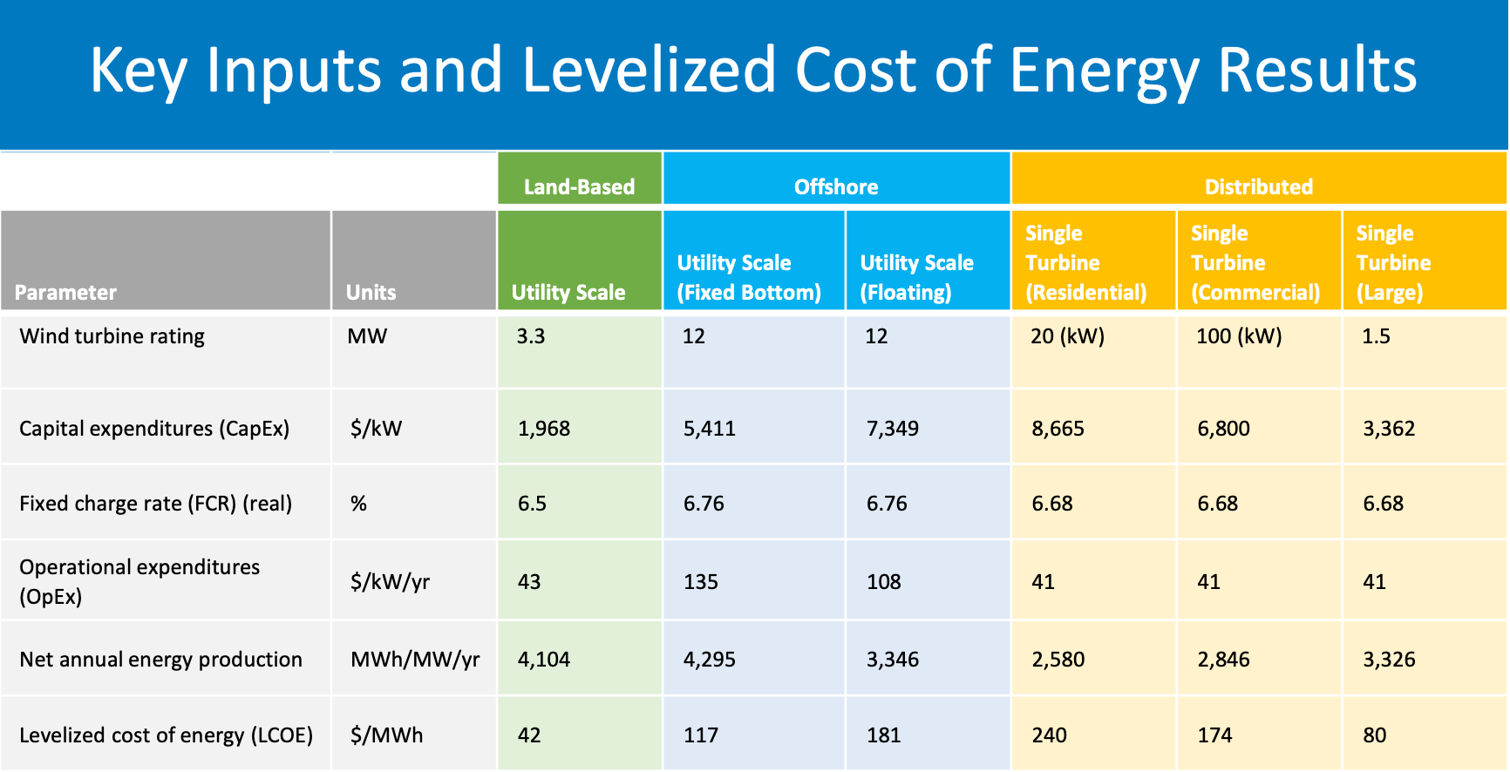
 | IRENA_Renewable_power_generation_costs_in_2023 |  |  | 运维成本和2021年基本持平 | 美国41$/kW/yr，1757：986=41：O&M of China |  |  | https://www.nrel.gov/docs/fy25osti/91775.pdf
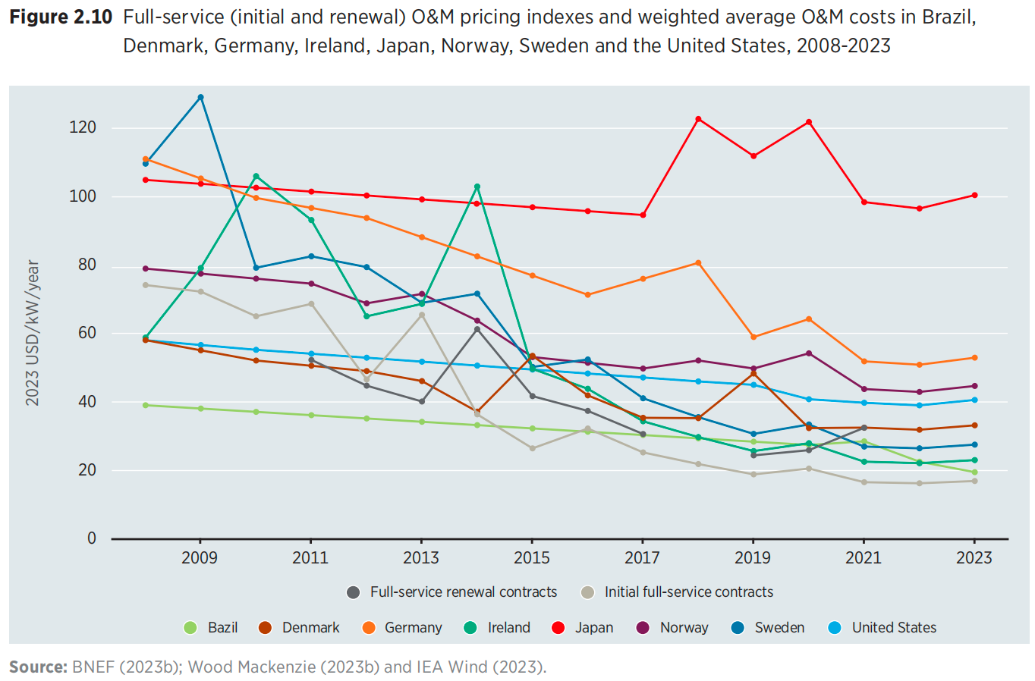

 |  |  |  |  |  |  |  | 可再生成本下降率：
 |  |  |  |  |  |  |  | 【2050下降50%左右，差不多每年3%，World Energy Outlook 2017, International Energy Agency】

 | 储电成本：An evaluation of energy storage cost and performance characteristics
 | https://www.mdpi.com/1996-1073/13/13/3307
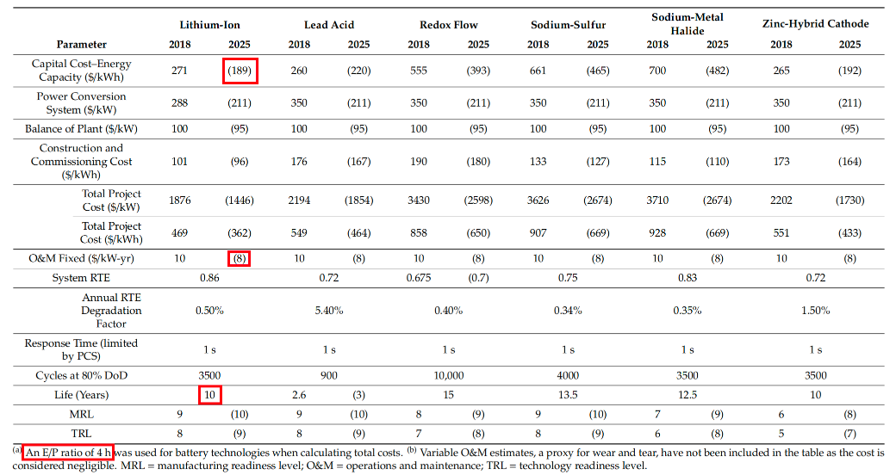
 |  |  |  |  |  | By 2030, the installed costs of battery storage systems could fall by 50-66%
 |  |  |  |  |  | 年下降率：15%
 |  |  |  |  |  | https://www.irena.org/-/media/Files/IRENA/Agency/Publication/2017/Oct/IRENA_Electricity_Storage_Costs_2017.pdf

 | 电热泵、电锅炉、储热成本：Planning multiple energy systems for low-carbon districts with high penetration of renewable energy: An empirical study in China
 | https://www.sciencedirect.com/science/article/pii/S030626191932077X

